协议总览
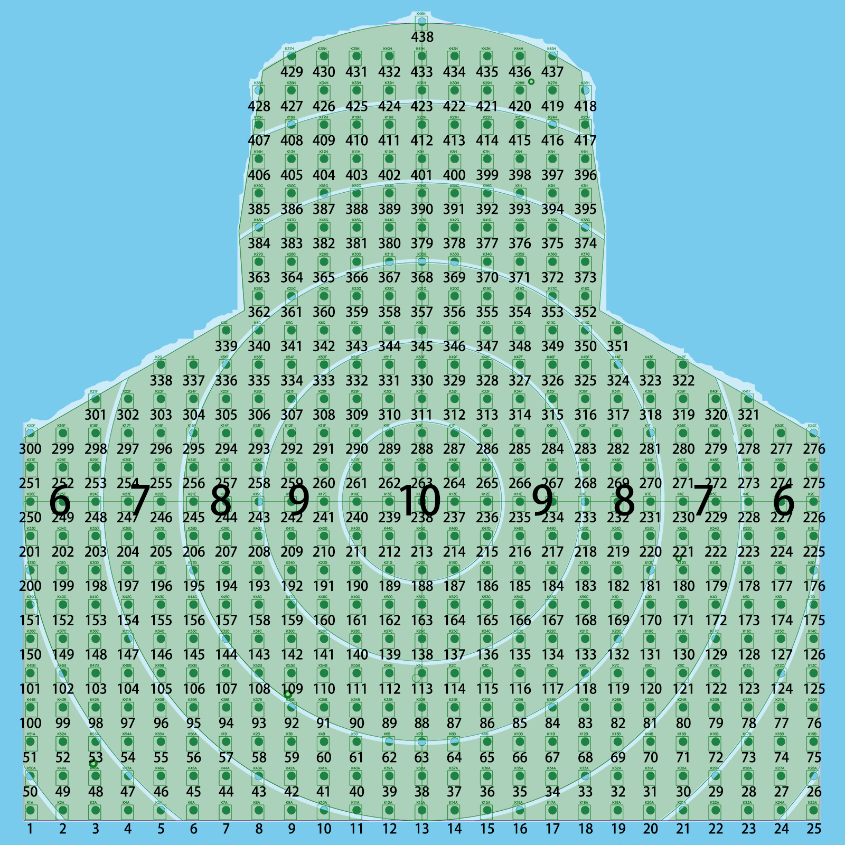

 |  |  |  | A01 | B01
 |  |  |  | E01 | F01

 |  |  |  |  |  | 靶/枪信道定义: | 控制器射频地址：0x0001
 |  |  |  |  |  | 1号：信道10 | 靶射频地址：0x0002
 |  |  |  |  |  | 2号：信道15 | 92射频地址：0x0003
 |  |  |  |  |  | 3号：信道20 | 95射频地址：0x0004
 |  |  |  |  |  | 4号：信道25 | 控制器：发送以对应信道广播形式发送
 |  |  |  |  |  | 5号：信道30 | 靶/92/95：发送以对应信道对应控制器地址0x0001形式发送
 |  |  |  |  |  | 6号：信道35
 |  |  |  |  |  | 7号：信道40
 |  |  |  |  |  | 8号：信道45
 |  |  |  |  |  | 9号：信道50
 |  |  |  |  |  | 10号：信道55

软件名称 | 序号 | 功能要求 | 功能说明
92/95电动枪MCU功能处理 | 1 | 具备枪型状态发送功能 | 根据不同枪型写死枪型状态
 | 2 | 具备红外遥控配置功能 | 通过红外遥控器配置子弹数量、枪号、单点连切换功能，详见《轻武器射击遥控说明》
 | 3 | 具备无线发送功能 | 串口发送B01帧协议，射频地址见右侧对应枪型射频地址
 | 5 | 具备子弹数量上传至控制端功能 | 通过接收控制终端B01协议反馈子弹数量
 | 6 | 协议发送 | 上电后不默认发送B01数据，接收到A01数据时回复1帧B01数据，自由训练时，上膛后自动发送B01数据，频率10Hz，统一训练情况下，任务未开始前，无法上膛及打靶，任务开始后，可以上膛打靶，上膛后默认按照10Hz发送B01；
 | 7 | 红外调制功能 | 当处于“射击”状态时按照下图《激光编码协议》调制激光发射
 | 8 | 具备模拟后坐力功能 | 具备通过控制直线电机运行模拟后坐力功能，在“射击”状态下，扣动扳机，控制直线电机运动实现模拟后坐力
 | 9 | 上膛动作检测功能 | 通过霍尔开关检测是否上膛
 | 10 | 击发检测功能 | 在“射击”状态下，通过检测扳机开关量实现击发检测，每次打1发，射击数量自增1
 | 11 | 具备单发、点射、连发设置功能 | 单发，扣动扳机，射击数量自增1发送；点射，扣动扳机，射击数量自增1发送再增1发送，一次扣动打3发；连发，一直扣住扳机状态下，射击数量始终循环自增1发送，直至达到设置的射击数量
 | 12 | 功能说明 | 射击状态对应上膛状态，软件上电为非”射击“状态，该状态下扣动扳机语音提示“请准备”
 | 13 |  | 手动上膛后，即刻进入“射击”（上膛）状态，在该状态下，启动红外调制发射功能，若接收击发信号，则射击数量自增1，当射击数量达到设置的数量时，即刻退出"射击"(上膛)状态
 | 14 |  | 语音播报包括："请准备","1","2","3","4","5","6","7","8","9","10",“号”,"单发","点射","连发","个","十","百","千","万","十万","百万","千万","亿","发"
软件名称 | 序号 | 功能要求 | 功能说明
靶MCU功能处理 | 1 | 具备激光识别编码功能 | 可按照下方激光编码协议识别92/95枪发来激光具备组别编号（靶号）、枪型、是否击发、弹型等信息
 | 2 | 具备灯号识别功能 | 可通过激光编码识别，识别对应点亮的红外灯号，灯号规则如右图所示，并将灯号按照F01协议发送至控制终端
 | 3 | 具备信道设置功能 | 按照靶号写死，每次上电配置信道后继续工作
 | 4 | 具备无线发射功能 | 按照F01协议工作状态下发送无线信号，返回频率暂定10Hz写死
 | 5 | 功能说明 | 上电后，按照靶号（组别编号）配置无线信道后进入工作状态
 | 6 |  | 在工作状态下按照下方激光编码协议识别激光编码判断是否同组(同靶号)，若相同则识别灯号，并按照F01协议通过无线信号发送至控制终端

